상품제안서
스위스와그너 샤무드여권지갑 | 상품코드: S16371

 |  |  |  |  |  |  | 02-713-8555 | www.synergygift.co.kr
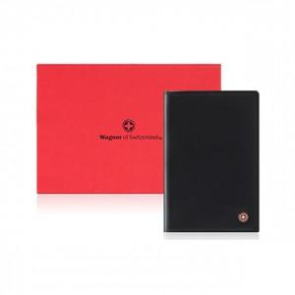

【상세/제작정보】 | <p style="text-align: center; " align="center"><span style="font-family: 나눔고딕; font-size: 9pt; text-indent: 0in;">천연소가죽과 코오롱샤무드가 조화되어 따뜻함과 부드러움을 동시에 강조한 제품입니다.</span></p> <p style="text-align: center; line-height: 12pt; margin-top: 0pt; margin-bottom: 0pt; margin-left: 0in; text-indent: 0in; direction: ltr; unicode-bidi: embed;" align="center"><span style="font-size: 9pt; font-family: 나눔고딕; vertical-align: baseline;">넉넉한 수의 신용카드 포켓과 여권 및 간이포켓을 채용하여 실용성과&nbsp;</span><span style="font-family: 나눔고딕; font-size: 9pt; text-indent: 0in;">시크한 멋을 동시에 표현했습니다.</span></p> <p style="text-align: center; " align="center"><span style="font-family: 나눔고딕; font-size: 9pt;">매우 슬림한 사이즈로 간편하게 휴대하기 좋습니다.</span>&nbsp;</p>

【인쇄/포장옵션】 | 불박 / 포장지포장

【공급단가】 | 수량 | 50~ | 100~ | 500~ | 1,000~ | 2,000~
*VAT별도 | 단가 | 18,800원 | 16,800원 | 16,200원 | 15,600원 | 15,000원

【상품 URL】 | https://www.synergygift.co.kr:443/src/goods_detail.php?gdno=14206

